상품제안서
청,백사군자大 | 상품코드: F08554

 |  |  |  |  |  | 02-412-0044 | www.easy1.co.kr
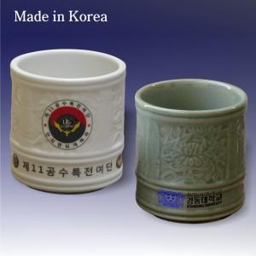 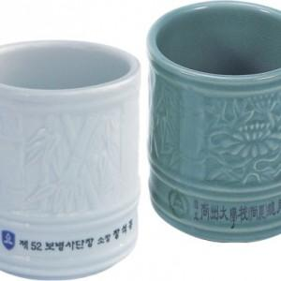

【상세/제작정보】 | 100개 미만은 인쇄비 추가됩니다. (별도 문의) 본 제품에 인쇄는 한곳에만 인쇄 양면 인쇄시 추가요금 300원 적용함

【인쇄/포장옵션】 | 풀칼라 / 포장지포장

【공급단가】 | 수량 | 100~ | 500~ | 1,000~ | 3,000~
*VAT별도 | 단가 | 6,350원 | 6,110원 | 5,880원 | 5,640원

【상품 URL】 | http://www.easy1.co.kr/src/goods_detail.php?gdno=8554

